Hoja1
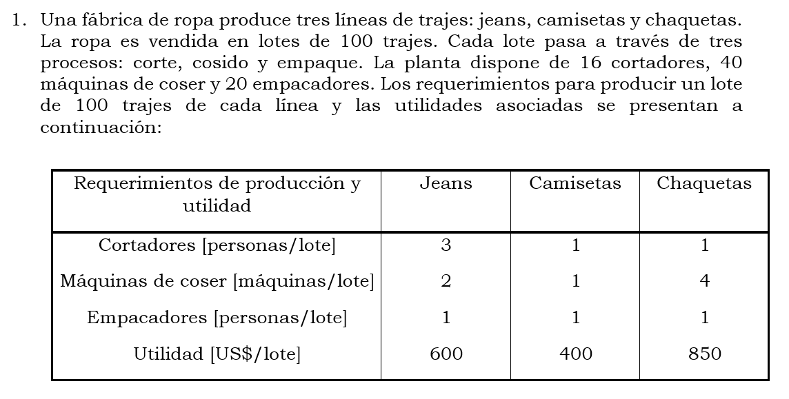

producto 1 Jeans |  |  |  | La ropa es vendida en lotes de 100 trajes
producto 2 camisetas
producto 3 chaquetas

Proceso 1 ==> corte |  | Max 16 cortadores
Proceso 2 ==> cosido |  | Max 40 maquinas de coser
Proceso 3 ==> empaque |  | Max 20 empacadores

Cortadores [ personas/lote ] |  |  | 3X + 1Y + 1Z <= 16
Maquinas de coser [ maquinas/lote ] |  |  | 2X + 1Y + 4Z <= 40
empacadores [personas/lote ] |  |  | 1X + 1Y + 1Z <= 20

utilidad [dolares/lote ] |  | 600 X + 400 Y + 850 Z

 | Max Utilidad = 600 X + 400 Y + 850 Z

 | 3X + 1Y + 1Z <= 16
 | 2X + 1Y + 4Z <= 40
 | 1X + 1Y + 1Z <= 20

 | X, Y, Z >= 0

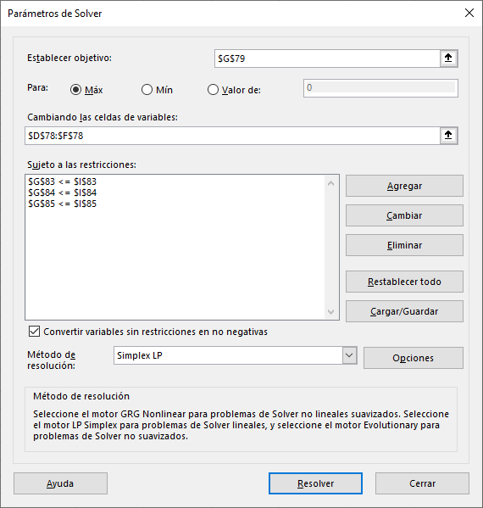

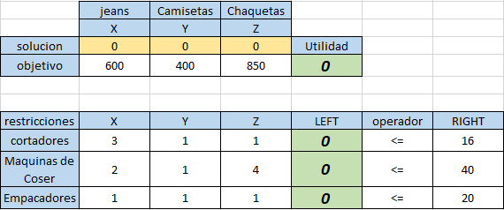

 |  |  |  |  |  |  |  |  | Tabla inicial

 |  | jeans | Camisetas | Chaquetas
 |  | X | Y | Z
 | solucion | 0 | 8 | 8 | Utilidad
 | objetivo | 600 | 400 | 850 | 10000
 |  |  |  |  |  |  |  |  | Tabla con solucion

 | restricciones | X | Y | Z | LEFT | operador | RIGHT
 | cortadores | 3 | 1 | 1 | 16 | <= | 16
 | Maquinas de Coser | 2 | 1 | 4 | 40 | <= | 40
 | Empacadores | 1 | 1 | 1 | 16 | <= | 20

 |  |  |  |  |  | Viendo el informe de sensibilidad la Z (chaquetas) nos dice que el valor actual esta en 850
 |  |  |  |  |  | De la misma manera nos dice que podemos aumentar sin alteraciones a la solucion optima de 750 unidades
 |  |  |  |  |  | Y podemos reducir en 450 unidades si afectar la solucion optima
 |  |  |  |  |  | Esto nos quiere decir que el numero de unidades puede variar dentro del rango de

 |  |  |  |  |  |  |  | [ 400 , 1600]

 |  |  |  |  |  | Lo que se busca es cambiar el valor actual de 850 a 1000, este valor esta dentro del rango.
 |  |  |  |  |  | Por lo que no cambia la solucion optima.

 |  |  |  |  |  | Del informe de sesibilidad nos dice que el numero de cortadores puede ser DEDUCIBLE HASTA 6 personas/ lote
 |  |  |  |  |  | Del mismo informe nos dice que podemos DEDUCIR hasta 4 personas / lote

 |  |  |  |  |  | sin embargo, aunque esto nos diga la tabla debemos analizar si estas personas estan siendo utilizadas en el proceso o node cortar y emapquetar
 |  |  |  |  |  | Si estan siendo utilizadas y las despedimos nos afectara la solucion optima, reduciendo la utilidad y afectando las soluciones de cada variable
 |  |  |  |  |  | Si no estan siendo utilizadas en elos proceso , podemos despedirlas sin problemas

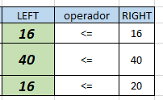
 |  |  |  |  |  |  |  |  |  |  |  | De esta tabla de los 16 trabajadores de cortes (RIGHT) todos estan trabajando en el aerea (LEFT)
 |  |  |  |  |  |  |  |  |  |  |  | por lo que si despedimos aunque sea 1, esto bajara la productividad y afectara la utilidad

 |  |  |  |  |  |  |  |  |  |  |  | De la mism tabla observamos que de las 20 personas en empaquedato (RIGHT) solo 16 estan trabajdno en el area (LEFT)
 |  |  |  |  |  |  |  |  |  |  |  | Por lo que podemos despedir a los que no estan trabajando aquí al no influir en el proceso de produccion
 |  |  |  |  |  |  |  |  |  |  |  | No afectara la utilidad ni las restricciones

 |  |  |  |  |  |  |  | En conclusion es mejor despedir solo 4 trabajadores del area de empaquetado

 |  | Podemos comprobar lo antes dicho de la siguiente manera

 |  | jeans | Camisetas | Chaquetas
 |  | X | Y | Z
 | solucion | 0 | 6.6666666667 | 8.3333333333 | Utilidad
 | objetivo | 600 | 400 | 850 | 9750 | SE AFECTA LA UTILIDAD

 | restricciones | X | Y | Z | LEFT | operador | RIGHT
 | cortadores | 3 | 1 | 1 | 15 | <= | 15 | Si disminuimos aunque sea UNA unidad en cortadores
 | Maquinas de Coser | 2 | 1 | 4 | 40 | <= | 40
 | Empacadores | 1 | 1 | 1 | 15 | <= | 20

 |  | jeans | Camisetas | Chaquetas
 |  | X | Y | Z
 | solucion | 0 | 8 | 8 | Utilidad
 | objetivo | 600 | 400 | 850 | 10000 | NO SE AFECTA LA UTILIDAD

 | restricciones | X | Y | Z | LEFT | operador | RIGHT
 | cortadores | 3 | 1 | 1 | 16 | <= | 16
 | Maquinas de Coser | 2 | 1 | 4 | 40 | <= | 40
 | Empacadores | 1 | 1 | 1 | 16 | <= | 16 | si disminuimos hasta CUATRO empleados, precisamente los que no estan trabajando

La funcion objetivo original es:
 | Max Utilidad = 600 X + 400 Y + 850 Z

Reducir el precio del lote de camisetas (Y) seria afectar la funcion objetivo en :

 | Max Utilidad = 600 X + 200 Y + 850 Z

Asi cambiamos la tabla |  |  |  |  |  |  |  |  | CAMBIA LA SOLUCION OPTIMA DE TRABAJO
 |  | jeans | Camisetas | Chaquetas
 |  | X | Y | Z
 | solucion | 2.4 | 0 | 8.8 | Utilidad
 | objetivo | 600 | 200 | 850 | 8920 | La utilidad pasa de $10000 a $8920 |  |  |  |  | original | ahora
 |  |  |  |  |  |  |  |  |  | X | 0 | 2.4 | ahora es factible hacer jeans
 |  |  |  |  |  |  |  |  |  | Y | 8 | 0 | se volvio infactible hacer camisetas
 | restricciones | X | Y | Z | LEFT | operador | RIGHT |  |  | Z | 8 | 8.8 | aumento la factibilidad de hacer chaquetas
 | cortadores | 3 | 1 | 1 | 16 | <= | 16
 | Maquinas de Coser | 2 | 1 | 4 | 40 | <= | 40
 | Empacadores | 1 | 1 | 1 | 11.2 | <= | 20 | De los 16 trabajadores que producian en el area de empaquetado, ahora se necesitan 11,2 trabajadores (11 personas y un brazo de otro men :v )

 |  |  |  |  |  |  | Observando nuevamente los informes de sensibilidad, nos damos cuenta que en la tabla de restricciones tenemos una columna denominada Precio Sombra
 |  |  |  |  |  |  | Esta hace referencia a el valor que aporta por unidad cada seccion del nombre
 |  |  |  |  |  |  | es este caso se refiere a el valor que da la utilidad cada uno de los trabajadores

 |  |  |  |  |  |  | si quisieramos elegir la contratacion de un nuevo trabajador y tenemos bandeja libre de añadirlo en cualquiera de los sectores
 |  |  |  |  |  |  | debemos elegir aquella area que dara mayor utilidad el implementar un nuevo trabajador
 |  |  |  |  |  |  | viendo la columna de precio sobra, el area que mas genera por trabajador es la de cortadores, por lo que si añadimos un trabajador a esta area aumentara la utilidad en $250 us

Nota: se debe tener en cuenta que el aumento maximo de trabajadores estara dado por el rango variable de aumentos o deducibles d ela misma tabla, superar esos limites pueden afectar la solucion optima y no se asegura que se presente e mismo beneficio o comportamiento.

